Sheet1
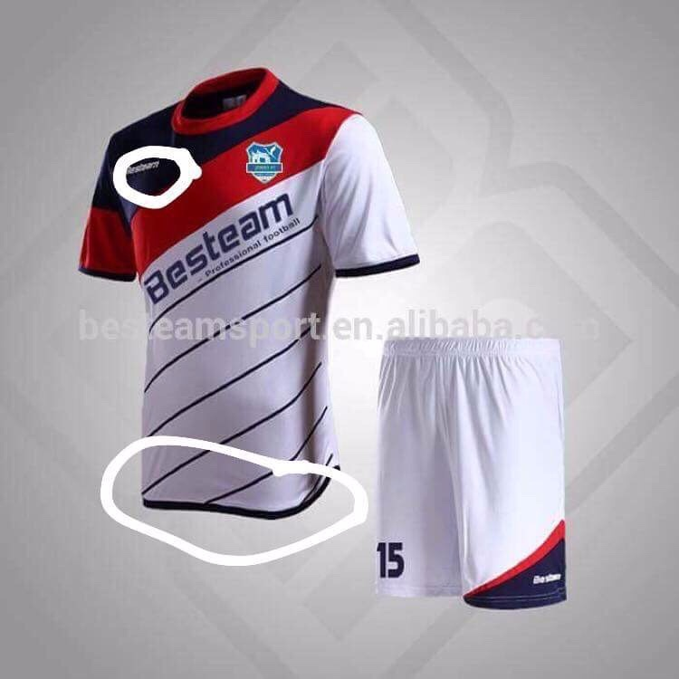
40 | 40_2801_Thành HT_13 bộ Sọc chéo Dallas |  |  |  |  | QUY TRÌNH XUẤT FILE
Size | 8M | 5L |  |  | Hình sản phẩm | 1. ĐỌC KỸ THÔNG TIN MÔ TẢ
 |  |  |  |  |  | 2. THIẾT KẾ
Loại vải | Lạnh |  |  |  |  | 3. KIỂM TRA LẠI HỌA TIẾT
Form | Suôn |  |  |  |  | 4. ARTBOARD TÊN SỐ
Màu | Trắng - đỏ - xanh đen |  |  |  |  | 5. KIỂM TRA LẠI TÊN SỐ SIZE
 |  |  |  |  |  | 6. XUẤT FILE
Trước | Ngực phải logo Adidas, Ngực trái logo như khách yêu cầu |  |  |  |  | 7. ĐẾM LẠI FILE
Sau | Trắng, in LỤA XANH ĐEN |  |  |  |  | 8. NÉN VÀ ĐẶT TÊN FILE GIỐNG TÊN ĐƠN
Bụng | Như mẫu |  |  |  |  | 9. GỬI QUA IN
Cổ | Cổ tron
Tay | Tay thường, chú ý bên tay phải phối xanh đen - đỏ
Hông
Lai áo | Lai bằng, KHÔNG CÓ ViỀN ĐEN
Quần | Quần xanh đen 1 màu, in số trắng
LƯU Ý | Để không sai xót, anh chị shop vui lòng xác nhận thông tin, TGS chỉ dựa vào file này để triển khai THIẾT KẾ, IN ẤN.

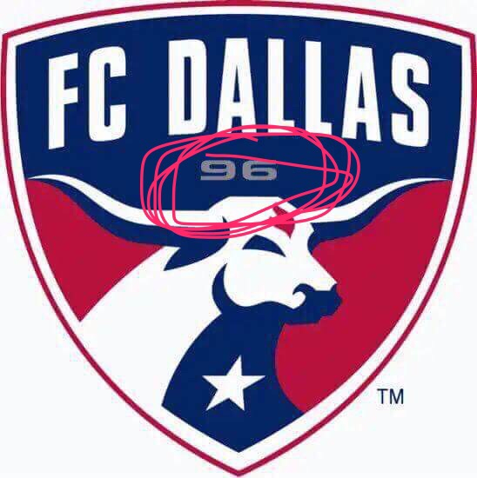
STT | TÊN RIÊNG | SỐ ÁO | SIZE | TÊN CHUNG
1 |  | 4 | L | DALLAS CLUB
2 |  | 23 | L | DALLAS CLUB
3 |  | 141 | L | DALLAS CLUB
4 |  | 9 | L | DALLAS CLUB
5 |  | 20 | M | DALLAS CLUB
6 |  | 99 | L | DALLAS CLUB
7 |  | 11 | M | DALLAS CLUB
8 |  | 10 | M | DALLAS CLUB
9 |  | 7 | M | DALLAS CLUB
10 |  | 0 | M | DALLAS CLUB
11 |  | 69 | M | DALLAS CLUB
12 |  | 0 | M | DALLAS CLUB
13 |  | 17 | M | DALLAS CLUB

 |  |  |  |  | Thay số 96 bằng số 2018

